Sheet1
惠州中学文印耗材报价单
报价单位： |  |  |  |  | 报价日期：
序号 | 品名 | 品牌规格 | 单位 | 图片 | 数量 | 单价 | 小计
1 | 复印纸 | 蓝百旺复印纸 A4 80g 500张/包 白色 | 包 | 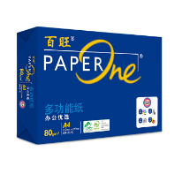 | 500
2 | 复印纸 | 蓝百旺复印纸 A3 80g 500张/包 白色 | 包 | 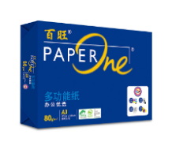 | 250
3 | 速印纸 | 集智精灵速印纸 克数:60g 纸张大小:8K 3500张/箱 | 箱 |  | 450
4 | 速印纸 | 集智精灵速印纸 克数:60g 纸张大小:16K 7000张/箱 | 箱 |  | 50
5 | 油墨 | 理想 原装油墨 SV(S-8113C) 油墨颜色:黑色 净含量:1000ml 适用设备类型:速印机 适用机型：5231/5233/5234152501/533015351/53531535419350 | 支 | 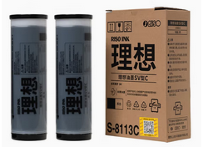 | 150
6 | 布手套 | 白色/薄款/ | 包 | 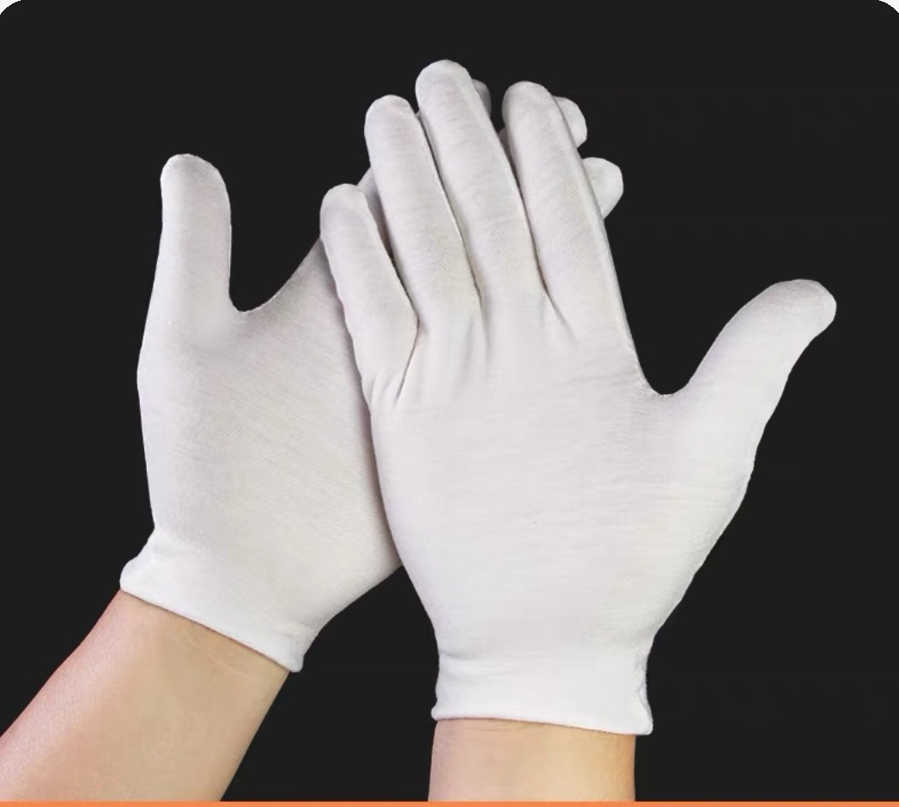 | 10
合计（元）
备注：以上报价均含运输、搬运、税金等费用。

